Catalogo Marzo
Listino Prodotti di Distribuzione Europea
Marzo 2024
Minimi d'ordine
Ordine di soli prodotti PDE: 350 €
Non contribuiscono al raggiungimento dell'ordine minimo PDE:
BRUFEN, CARDURA 2-4MG, DEPAKIN 300-500 MG, GENTALYN, NETILDEX
Ordine misto prodotti PDE e Nazionali: 350 € PDE + Nazionale libero
Ordine di soli prodotti nazionali: 350 €

Offerta valida fino al 31 Marzo2024

 |  |  |  | Da 1 pezzo |  | Da 6 pezzi |  | Da 11 pezzi |  | Da 21 pezzi
CODICE | PRODOTTO | CODICE DI RIFERIMENTO NAZIONALE | PP Deivato | Prezzo Cessione | Sconto | Prezzo Cessione | Sconto | Prezzo Cessione | Sconto | Prezzo Cessione | Sconto | Quantità
*044052013* | ADALAT CRONO*14CPR 30MG RM | *027980010* | 6.15 € | 3.87 € | 37% | 3.81 € | 38% | 3.69 € | 40%
* 049838016 * | ALMOGRAN*6CPR RIV 12,5MG | *034996037* | 16.80 € | 9.91 € | 41% | 9.58 € | 43%
*045282011* | ALPHAGAN*COLL FL 5ML 0,2% | *033490020* | 10.60 € | 7.05 € | 33.5% | 7.00 € | 34% | 6.89 € | 35%
* 045700010 * | AROMASIN*30CPR RIV 25MG | *034678033* | 60.71 € | 39.77 € | 34.5%
* 042214015 * | ATARAX 20 CPR RIV 25MG | *010834024* | 9.74 € | 4.63 € | 52.5% | 4.53 € | 53.5% | 4.24 € | 56.5%
* 039785098 * | AUGMENTIN*OS 12BUST875MG+125MG | *026089108* | 9.27 € | 5.93 € | 36%
* 039785086 * | AUGMENTIN*OS 12BUST875MG+125MG | *026089108* | 9.27 € | 5.93 € | 36%
* 049433016 * | AZALIA*28CPR RIV 75MCG | *041762016* | 9.68 € | 5.90 € | 39% | 5.71 € | 41% | 5.52 € | 43%
* 042950016 * | BACTROBAN NASALE*UNG 3G 2% | *028980011* | 20.77 € | 11.01 € | 47% |  |  |  | 0.00%
* 049463019 * | BELARA*21CPR RIV 2MG+0,03MG | *036875019* | 14.50 € | 9.43 € | 35% | 9.28 € | 36% | 9.06 € | 37.5%
* 050425014 * | BETMIGA*30CPR 50MG RP | *042647103* | 63.20 € | 40.10 € | 36.55% |  |  |  | 0.00%
* 044050019 * | BONVIVA*1CPR RIV 150MG | *036899019* | 16.82 € | 11.10 € | 34%
* 049953021 * | BRUFEN*30CPR RIV 600MG | *022593216* | 5.73 € | 3,52 € - 38,50% Max 30 pz con Minimo 14 referenze |  | 3,38 € - 41% Max 40 pz con Minimo 18 referenze
 |  |  |  | Da 1 pezzo |  | Da 6 pezzi |  | Da 11 pezzi |  | Da 21 pezzi
CODICE | PRODOTTO | CODICE DI RIFERIMENTO NAZIONALE | PP Deivato | Prezzo Cessione | Sconto | Prezzo Cessione | Sconto | Prezzo Cessione | Sconto | Prezzo Cessione | Sconto | Quantità
* 041749021 * | CARDURA*20CPR DIV 4MG | *026821025* | 7.71 € | 5.09 € | 34% |  |  |  |  |  |  | Max 12 pz
* 041749019 * | CARDURA*30CPR DIV 2MG | *026821013* | 8.57 € | 5.66 € | 34% |  |  |  |  |  |  | Max 12 pz
* 050026018 * | CAPILLAREMA*30CPS 75MG | *022571018* | 15.59 € | 9.04 € | 42% | 8.57 € | 45%
* 042791018 * | CIALIS*8CPR RIV 20MG | *035672043* | 133.49 € | 79.43 € | 40.5%
* 045337019 * | CIPRALEX*28 CPR RIV 10 MG | *035767250* | 9.94 € | 6.36 € | 36% | 6.21 € | 37.5%
* 044941019 * | CIPROXIN*6CPR RIV 500MG | *026664021* | 7.17 € | 4,66 € - 35% Minimo 6 pz |  | 4,52 € - 37% Minimo 18 pz |  | 4,48 € - 37,5% Minimo 36 pz
* 041247014 * | COEFFERALGAN*16CPR EFF500+30MG | *027989019* | 8.12 € | 3.49 € | 57%
* 044382012 * | COVERSYL*FL 30CPR RIV 10MG | *027286323* | 18.81 € | 10.91 € | 42% | 10.53 € | 44%
* 044382024 * | COVERSYL*FL 30CPR RIV 5MG | *027286210* | 18.81 € | 8.28 € | 56%
* 047516012 * | CYMBALTA*28CPS 60MG | *036683023* | 17.17 € | 10,65 € - 38% Minimo 6 pz |  | 9,70 € - 43,50% Minimo 18 pz |  | 9,53 € - 44,5% Minimo 24 pz
*043718055* | DEPAKIN CHRONO*30CPR 300MG RP | *022483109* | 7.05 € | 4.72 € | 33% |  |  |  |  |  |  | Max 12 pz
* 043718042 * | DEPAKIN*CHRONO 30CPR 500MG RP | *022483111* | 11.43 € | 7.54 € | 34% | 7.49 € | 34.5% | 7.43 € | 35% |  |  | Max 30 pz
* 045637016 * | DIAMICRON*30CPR 60MG RM | *023404231* | 6.24 € | 4.12 € | 34%
*045637028* | DIAMICRON*60CPR 30MG RM | *023404092* | 10.03 € | 6.32 € | 37% | 6.22 € | 38% | 6.12 € | 39%
* 049384011 * | DIFFERIN*GEL 30G 0,1% | *029309034* | 31.27 € | 10.79 € | 65.5%
* 039821018 * | DIPROSALIC*UNG 30G 0.05%+3% | *023839018* | 16.00 € | 9.76 € | 39% | 9.76 € | 39.00% | 9.76 € | 39.00% | 9.76 € | 39%
 |  |  |  | Da 1 pezzo |  | Da 6 pezzi |  | Da 11 pezzi |  | Da 21 pezzi
CODICE | PRODOTTO | CODICE DI RIFERIMENTO NAZIONALE | PP Deivato | Prezzo Cessione | Sconto | Prezzo Cessione | Sconto | Prezzo Cessione | Sconto | Prezzo Cessione | Sconto | Quantità
* 047111024 * | DIPROSONE*CREMA 30G 0,05% | *023087024* | 13.41 € | 6.44 € | 52%
* 047111012 * | DIPROSONE*SOL CUT FL 30G 0,05% | *023087075* | 11.73 € | 5.63 € | 52%
* 045859016 * | DYMISTA*1FL SPRAY NAS 23G 120D | *041808039* | 35.14 € | 19.33 € | 45%
* 048371025 * | EFEXOR*10CPS 150MG RP | *028831067* | 8.38 € | 5.03 € | 40% | 4.86 € | 42% | 4.78 € | 43%
* 048371013 * | EFEXOR*14CPS 75MG RP | *028831055* | 6.35 € | 3,81 € - 40% Minimo 4 pz |  | 3,75 € - 41% Minimo 12 pz |  | 3,62 € - 43% Minimo 24 pz
* 049005010 * | EFFIPREV*21CPR RIV 2MG+0,03MG | *042101016* | 15.77 € | 9.46 € | 40% | 8.99 € | 43% | 8.52 € | 46% |  |  | Max 30 pz
* 044847022 * | ELOCON*CREMA 30G 0,1% (Scad 11/2024) | *027341015* | 10.23 € | 5.12 € | 50% | 4.91 € | 52%
* 048416010 * | ESTINETTE*21 CPR RIV 0,075 MG + 0,02 MG | *037136013* | 10.41 € | 6.45 € | 38% | 6.14 € | 41% | 5.83 € | 44% |  |  | Max 20 pz
* 041973013 * | FASTUM GEL 60G 2.5% | *023417037* | 8.00 € | 4.72 € | 41% | 4.56 € | 43% | 4.32 € | 46%
* 041753017 * | FEDRA 21 CPR RIV 0.075MG+0.02MG | *029551013* | 15.95 € | 7.50 € | 53% | 6.70 € | 58%
* 050134016 * | FLIXONASE*SPRAY NAS 120D 50MCG | *027657016* | 29.50 € | 16.23 € | 45%
* 041686066 * | FLUIMUCIL*30CPR EFF 600MG | *020582209* | 16.23 € | 10.22 € | 37% | 10.06 € | 38% | 10.06 € | 38.00%
* 049906011 * | FLUIMUCIL*EV AER 10F 300MG 3ML | *020582033* | 12.68 € | 8.12 € | 36% | 7.86 € | 38% | 7.61 € | 40%
* 041422015 * | GENTALYN BETA*CR 30G 0,1%+0,1% | *021736020* | 13.50 € | 8.64 € | 36% | 8.51 € | 37% | 8.37 € | 38%
* 041414018 * | HARMONET*21CPR 0,075MG+0,02MG | *030758015* | 15.14 € | 9.54 € | 37% | 9.39 € | 38%
* 042938011 * | IBUSTRIN*30CPR 200MG | *025308038* | 26.68 € | 14.14 € | 47% | 12.81 € | 52%
 |  |  |  | Da 1 pezzo |  | Da 6 pezzi |  | Da 11 pezzi |  | Da 21 pezzi
CODICE | PRODOTTO | CODICE DI RIFERIMENTO NAZIONALE | PP Deivato | Prezzo Cessione | Sconto | Prezzo Cessione | Sconto | Prezzo Cessione | Sconto | Prezzo Cessione | Sconto | Quantità
* 042211019 * | LACIPIL*28CPR RIV DIV 4MG | *027830037* | 9.65 € | 6.03 € | 37.5% | 5.79 € | 40%
* 043630021 * | LANSOX*14CPS 15MG (Scad 09/2024) | *028600029* | 4.70 € | 3.01 € | 36%
* 043630019 * | LANSOX*14CPS 30MG | *028600017* | 8.63 € | 5.35 € | 38% | 5.18 € | 40%
* 047390024 * | LEXOTAN*20CPR 1,5MG | *022905158* | 6.15 € | 3.51 € | 43% | 3.38 € | 45% | 3.20 € | 48%
*047390012* | LEXOTAN*20CPR 3MG | *022905145* | 7.74 € | 3.10 € | 60%
* 045402031 * | LYRICA*14CPS 75MG | *036476113* | 6.25 € | 3.69 € | 41%
* 045402017 * | LYRICA*56CPS 150MG | *036476188* | 27.21 € | 17.41 € | 36%
* 045402029 * | LYRICA*56CPS 75MG | *036476125* | 19.08 € | 12.40 € | 35% | 12.21 € | 36% | 11.92 € | 37.5%
* 050334010 * | MEDROL*30CPR 4MG | *14159026* | 8.68 € | 4.17 € | 52% | 3.99 € | 54% | 3.82 € | 56%
* 041423017 * | MERCILON*21CPR 0,15MG+0,02MG | *027233016* | 13.59 € | 5.99 € | 56%
* 041424019 * | MINESSE*28CPR 60MCG+15MCG (Scad 12/2024) | *034922017* | 15.41 € | 8.24 € | 46.5% | 7.71 € | 50%
* 046974010 * | MOTILIUM*30CPR RIV 10MG | *024953034* | 6.60 € | 3.53 € | 46.5% | 3.30 € | 50%
* 044805012 * | NAPRILENE*14CPR 20MG | *025725021* | 4.52 € | 2.58 € | 43% | 2.40 € | 47% | 2.31 € | 49%
* 042566024 * | NASONEX*SPRAY NAS 60D 50MCG | *033330022* | 15.32 € | 8.43 € | 45% | 7.97 € | 48% | 7.66 € | 50%
 |  |  |  | Da 1 pezzo |  | Da 6 pezzi |  | Da 11 pezzi |  | Da 21 pezzi
CODICE | PRODOTTO | CODICE DI RIFERIMENTO NAZIONALE | PP Deivato | Prezzo Cessione | Sconto | Prezzo Cessione | Sconto | Prezzo Cessione | Sconto | Prezzo Cessione | Sconto | Quantità
* 050138015 * | NETILDEX*COLL 5ML1MG/ML+3MG/ML | *036452011* | 14.41 € | 9.51 € | 34%
* 042936017 * | NORLEVO*1CPR 1,5MG | *034884066* | 19.49 € | 10.33 € | 47% | 9.75 € | 50%
* 043987015 * | NOVONORM*90CPR 0,5MG | *034162053* | 14.45 € | 8.81 € | 39% | 8.38 € | 42%
* 043987027 * | NOVONORM*90CPR 1MG | *034162127* | 13.43 € | 7.59 € | 43.5% | 7.32 € | 45.5%
...
 |  |  |  | Da 1 pezzo |  | Da 6 pezzi |  | Da 11 pezzi |  | Da 21 pezzi
* 050017019 * | MACMIROR COMPLEX*12 OV VAG | *023432038* | 15.00 € | 9.53 € | 36.5%
 |  |  |  | Da 1 pezzo |  | Da 6 pezzi |  | Da 11 pezzi |  | Da 21 pezzi
CODICE | PRODOTTO | CODICE DI RIFERIMENTO NAZIONALE | PP Deivato | Prezzo Cessione | Sconto | Prezzo Cessione | Sconto | Prezzo Cessione | Sconto | Prezzo Cessione | Sconto | Quantità
* 050066012 * | NIZORAL*SHAMPOO FL 100G 20MG/G | *024964140* | 19.00 € | 9.88 € | 48%
* 972003267 * | OPTIVE FUSION 10 ML | *933543807* | 19.67 € | 11.80 € | 40% | 11.41 € | 42% | 10.82 € | 45%
* 977794395 * | RECUGEL GEL OCULARE 10G | *939146320* | 23.00 € | 12.42 € | 46% | g | #REF! | g | #REF! | g | #REF!
* 050133014 * | RINOCLENIL*SPRAY 200ER 100MCG | *035799028* | 20.00 € | 12.80 € | 36%
* 984237166 * | THEALOZ DUO 15ML | *975451307* | 22.95 € | 13.54 € | 41% | 13.08 € | 43%
* 044132013 * | TRAVELGUM*10GOMME MAST 20MG | *005170028* | 9.91 € | 5.55 € | 44% |  |  | 0.00 € | 0.00% | 0.00 € | 0%
* 038195044 * | VOLTAREN EMULGEL*GEL 100G 1% | *034548089* | 11.14 € | 5.79 € | 48% | 5.57 € | 50% | 5.46 € | 51%
Minimi d'ordine
Ordine di soli prodotti PDE: 350 €
Non contribuiscono al raggiungimento dell'ordine minimo PDE: BRUFEN, CARDURA 2-4MG, DEPAKIN 300-500 MG, GENTALYN, NETILDEX
Ordine misto prodotti PDE e Nazionali: 350 € PDE + Nazionale libero
Ordine di soli prodotti nazionali: 350 €
CODICE | PRODOTTO | PP Deivato | Prezzo Cessione | Sconto | Quantità
*024280012* | ROCALTROL*30CPS 0,25MCG | 5.75 € | 3.85 € | 33.00%
*024280024* | ROCALTROL*30CPS 0,50MCG | 8.78 € | 5.88 € | 33.00%
*032647024* | OMNIC* 20 CPS 0,4 RM | 6.68 € | 4.45 € | 33.38%
*025980083* | XANAX GTT* OS GTT FL 0,75 MG/ML | 10.18 € | 6.85 € | 32.71%
*909089031* | ACQUA SIRMIONE MIN NAT 15ML 6F | 12.21 € | 6.40 € | 47.58%
CODICE | PRODOTTO | PP Deivato | Prezzo Cessione | Sconto | Quantità
*018723080* | ACTIFED*12CPR 2,5MG+60MG | 11.86 € | 5.43 € | 54.22%
*983706538* | ALLTEST COVID19 AG AUTOTEST (scad. 06/2024) offerta pacchi da 5 pz (prezzo per 1 pz) | 7.52 € | 0.71 € | 90.56%
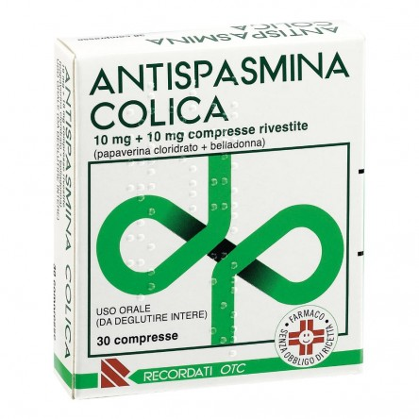
*935688945* | ARMOLIPID PLUS 60CPR | 49.64 € | 25.64 € | 48.35%
*045876012* | ARNIGEL*7% GEL TUBO 120G | 14.73 € | 7.51 € | 49.02%
*004763114* | ASPIRINA C*10CPR EFF C/VIT C | 6.68 € | 4.14 € | 38.02%
*004763330* | ASPIRINA C*20CPR EFF 400+240MG | 9.91 € | 6.10 € | 38.45%
*033262027* | BENACTIV GOLA*16PASTL LIM MIEL | 9.91 € | 5.05 € | 49.04%
*016242238* | BENAGOL VIT.C*16PAST ARANCIA | 8.55 € | 4.25 € | 50.29%
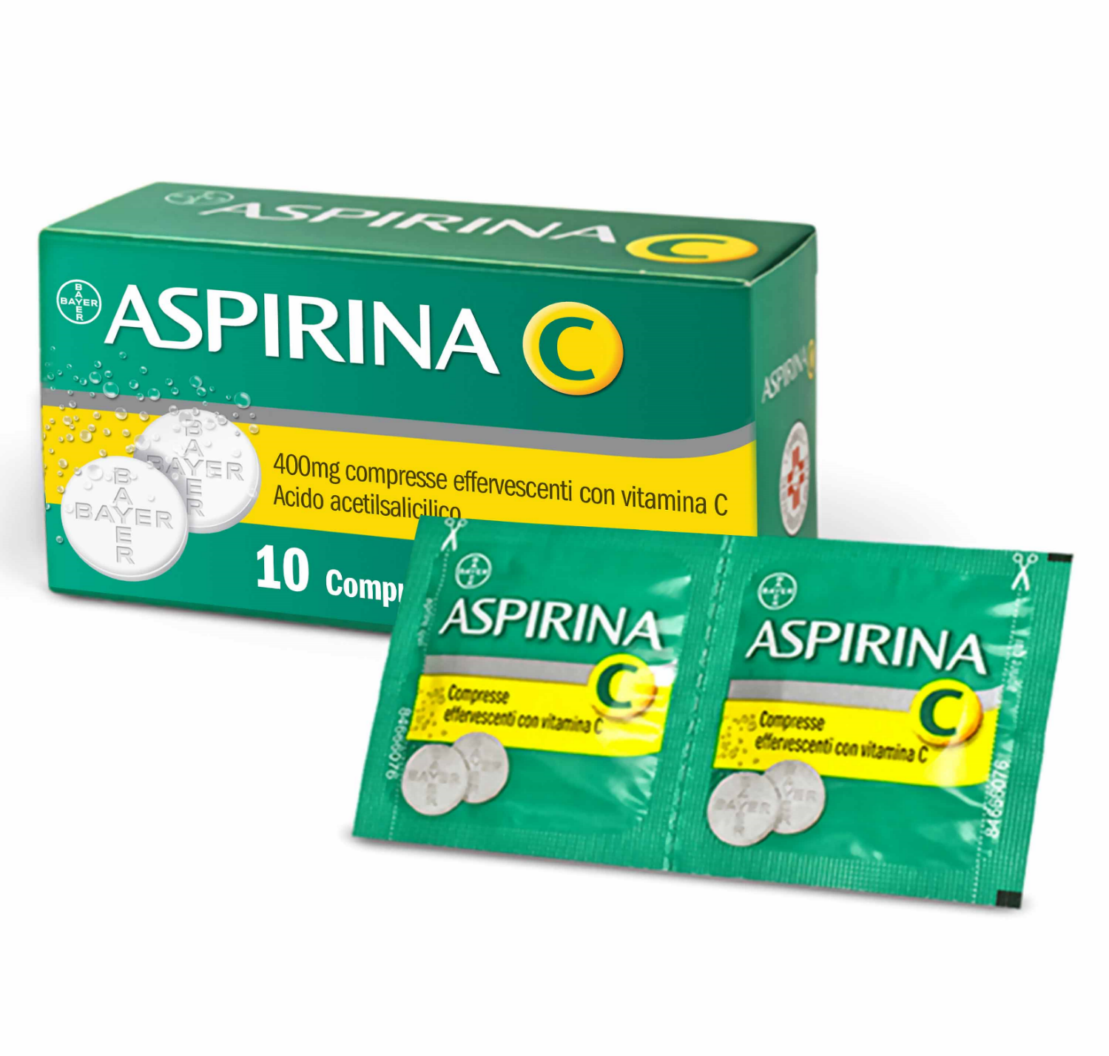
*016242214* | BENAGOL*16PAST LIMONE S/Z | 8.55 € | 4.25 € | 50.29%
*016242164* | BENAGOL*16PAST MENTA FREDDA | 8.55 € | 4.23 € | 50.53%
*016242240* | BENAGOL*16PAST MIELE/LIMONE | 8.55 € | 4.43 € | 48.19%
*900267283* | BENDA PIC DRESSFIX CM10X5M | 2.13 € | 0.88 € | 58.69%
*900059991* | BEPANTHENOL*BABY PASTA 100G | 11.35 € | 7.34 € | 35.33%
*023907292* | BETADINE*SOL CUT 1FL 120ML 10% | 8.36 € | 3.85 € | 53.95%
*913156675* | BIAFIN EMULS IDRAT 100ML | 15.82 € | 5.41 € | 65.80%
CODICE | PRODOTTO | PP Deivato | Prezzo Cessione | Sconto | Quantità
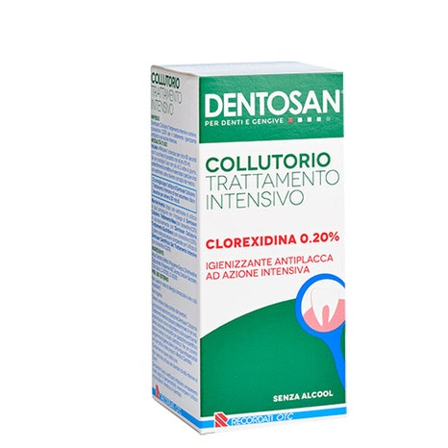
*981079864* | BIOARGININA C ORALE 20FL | 22.64 € | 14.19 € | 37.32%
*922960974* | BIONIKE SHINE ON CAP CAST SCU3 | 13.85 € | 7.03 € | 49.24%
*943222048* | BLF100 GOCCE LATTOFERRINA 16ML | 27.27 € | 17.55 € | 35.64%
*042386348* | BRUFEN ANALGES*12CPR RIV 400MG | 9.73 € | 3.98 € | 59.10%
*029396052* | BUSCOFEN*24CPS MOLLI 200MG | 12.64 € | 7.08 € | 43.99%
*045386075* | BUSCOFENPOCKET*OS 10BUST 400MG | 9.91 € | 5.57 € | 43.79%
*973145838* | CALCIOBASE 30STICK 10ML | 14.36 € | 9.45 € | 34.19%
*930525771* | CARNIDYN PLUS INTEGR 20BUST | 21.09 € | 12.05 € | 42.86%
*931590576* | CARTIJOINT FORTE 20CPR | 23.64 € | 14.13 € | 40.23%
*926737697* | CEBION EFF VIT C ARANCIA 10CPR | 7.45 € | 4.65 € | 37.58%
*974109326* | CERAVE CREMA IDRATANTE 340ML | 14.66 € | 8.73 € | 40.45%
*974109201* | CERAVE LOZIONE IDRATANTE 236ML | 12.20 € | 6.93 € | 43.20%
*974109288* | CERAVE LOZIONE IDRATANTE 473ML | 15.98 € | 9.20 € | 42.43%
*032781155* | CITROSIL*8FAZZ IMBEVUTI 0.175% | 5.36 € | 1.87 € | 65.11%
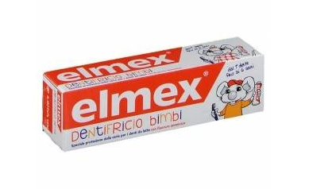
CODICE | PRODOTTO | PP Deivato | Prezzo Cessione | Sconto | Quantità
*938181462* | CITROSODINA EFFERV GRAN 150G | 6.27 € | 3.57 € | 43.06%
*939466900* | CITROSODINA MAST 30 CPR | 7.18 € | 4.11 € | 42.76%
*029319023* | CLISMA FLEET PRONTO USO*4FLAC | 15.91 € | 5.23 € | 67.13%
*979605449* | COMPEED DURONI MEDIO 6PZ | 8.19 € | 4.47 € | 45.42%
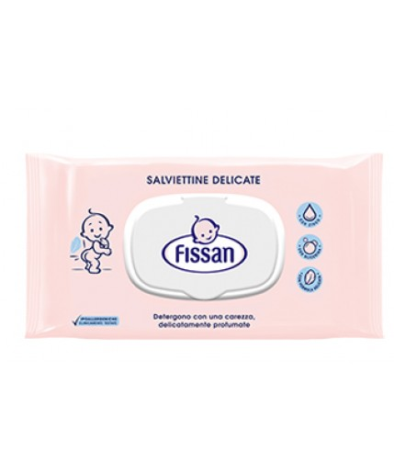
*978263263* | COMPEED VESCICHE TACCHI ALTI5P | 9.83 € | 5.36 € | 45.47%
*972295671* | CONNETTIVINABIO PLUS CREMA 25G | 12.91 € | 6.43 € | 50.19%
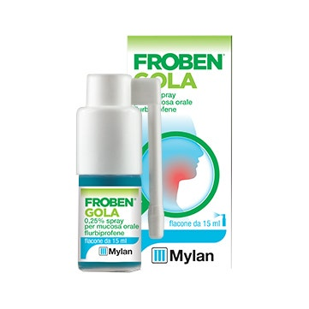
*930000411* | CONTACTA SOLUZIONE 2X360ML | 8.11 € | 4.85 € | 40.20%
*923489049* | CONTENITORE PIC URINE SOTTOV | 1.64 € | 0.38 € | 76.83%
*900388974* | CREATINA PLUS SAN*20BST 120G | 13.59 € | 4.07 € | 70.05%
*012811016* | DELTARINOLO*SPRAY NAS FL 15ML | 8.18 € | 4.15 € | 49.27%
*901239576* | DENTOSAN COLLUT TRATT MES200ML | 8.03 € | 4.40 € | 45.21%
*012235040* | DEQUADIN*20CPR 0,25MG | 7.36 € | 2.32 € | 68.48%
*012235038* | DEQUADIN*SPRxMUCOSA OS 10ML0,5 | 9.00 € | 2.83 € | 68.56%
*935818512* | DERMOVITAMINA FILMOCARE 100ML | 17.62 € | 10.04 € | 43.02%
*022512014* | DUPHALAC*SCIR 200ML 66,7% | 7.27 € | 3.26 € | 55.16%
CODICE | PRODOTTO | PP Deivato | Prezzo Cessione | Sconto | Quantità
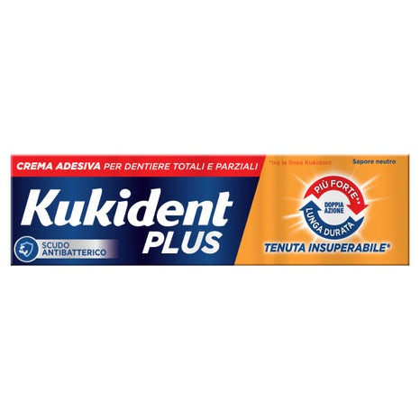
*987478450* | EFFERDENT EFFERVESCENTI 92CPR | 9.75 € | 5.32 € | 45.44%
*931608196* | ELMEX BIMBI DENTIFRICIO 50ML | 4.09 € | 2.65 € | 35.21%
*902649298* | EMATONIL PLUS EMULSIONE GEL 50 | 10.49 € | 4.81 € | 54.15%
*978255242* | EMOFLON POMATA RETTALE 25G | 10.57 € | 6.73 € | 36.33%
*013046089* | ENTEROGERMINA*OS 20FL 4MLD/5ML | 24.45 € | 14.68 € | 39.96%
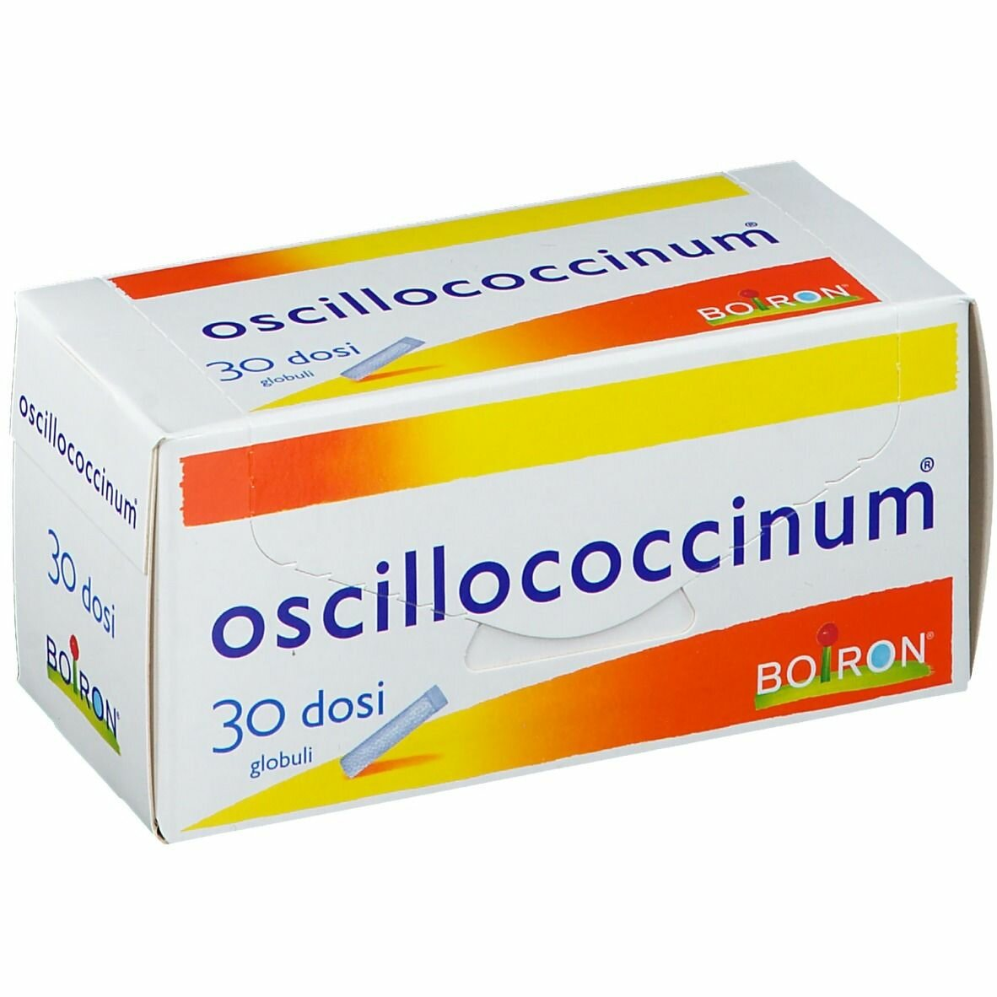
*925038996* | ENTEROLACTIS 12FL 10ML | 17.73 € | 6.64 € | 62.55%
*986286906* | ENTEROLACTIS BEVIBILE 12FL | 18.09 € | 6.83 € | 62.24%
*986130351* | ENTEROLACTIS PLUS 15CPS | 17.73 € | 9.14 € | 48.45%
*986130363* | ENTEROLACTIS PLUS 30CPS | 29.91 € | 15.25 € | 49.01%
*931660981* | ESOXX ONE 20STICK 10ML | 21.73 € | 14.00 € | 35.57%
*036193023* | ESSAVEN*GEL 80G 10MG/G+8MG/G | 15.27 € | 6.84 € | 55.21%
*046539019* | EUPHRALIA*COLL 30CONT 0,4ML | 20.82 € | 10.73 € | 48.46%
*904004999* | EUTROSIS FL 500ML | 16.80 € | 10.69 € | 36.37%
*974834525* | FISSAN SALV DELICATE PROT/A65P | 4.34 € | 1.09 € | 74.88%
CODICE | PRODOTTO | PP Deivato | Prezzo Cessione | Sconto | Quantità
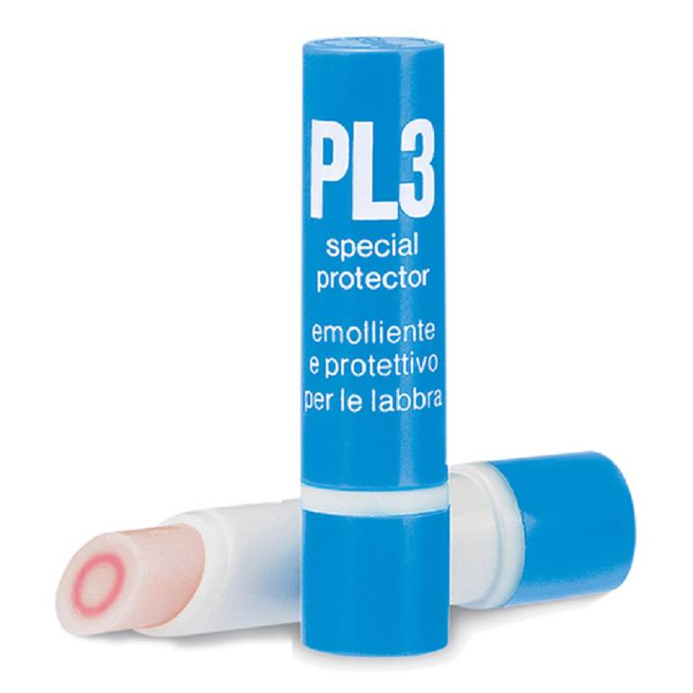
*023834068* | FLUIFORT*SCIR 200ML 9% C/MISUR | 10.82 € | 5.52 € | 48.98%
*905338051* | FORTILASE INTEGRAT 20CPR | 15.00 € | 8.65 € | 42.33%
*042822015* | FROBEN GOLA*COLLUT 160ML 0,25% | 10.82 € | 4.68 € | 56.75%
*042822027* | FROBEN GOLA*NEBUL 15ML 0,25% | 10.45 € | 4.89 € | 53.21%
*911147546* | GARZA PIC 10X10CM 100PZ FUSTEL | 2.79 € | 0.97 € | 65.23%
*911147597* | GARZA TNT PIC 36X40CM 12PZ FUS | 4.75 € | 1.64 € | 65.47%
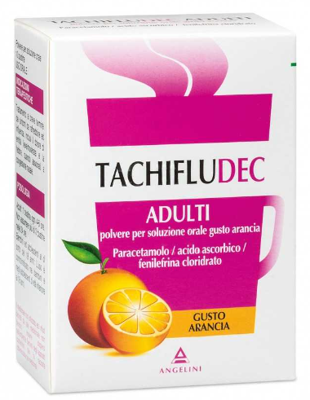
*041545031* | GAVISCON BRUCIORE E INDIG*24BS | 14.09 € | 7.64 € | 45.78%
*023358068* | GEFFER*OS GRAT EFF 24BUST 5G | 14.18 € | 9.07 € | 36.04%
*029651039* | GLICEROLO*AD 18SUPP 2250MG | 5.54 € | 2.07 € | 62.64%
*902596939* | GRANI LUNGA VITA FIUGGI 35G | 6.36 € | 1.60 € | 74.84%
*927091227* | GRINTUSS AD SCIR POLIR 180G | 13.91 € | 8.36 € | 39.90%
*927091203* | GRINTUSS PEDIATRIC SCIR 180G | 13.91 € | 8.36 € | 39.90%
*020949020* | GUTTALAX*OS GTT 15ML 7,5MG/ML | 9.00 € | 6.13 € | 31.89%
*975454998* | HYALOSILVER PLUS SPRAY 125ML | 13.91 € | 5.90 € | 57.58%
*927117251* | IPER CLENNY 5ML 20FLAC SOL MON | 9.00 € | 3.14 € | 65.11%
CODICE | PRODOTTO | PP Deivato | Prezzo Cessione | Sconto | Quantità
*026630020* | IRIDINA DUE*COLL FL 10ML 0,05% | 8.09 € | 2.79 € | 65.51%
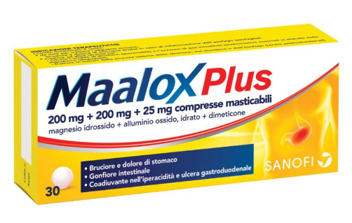
*983513742* | KUKIDENT PLUS DOPPIA AZIONE65G | 9.84 € | 6.89 € | 29.98%
*983513641* | KUKIDENT PLUS ORIGINAL CR 40G | 7.56 € | 4.95 € | 34.52%
*983513666* | KUKIDENT PLUS ORIGINAL CR 65G | 9.84 € | 6.45 € | 34.45%
*029565013* | LAEVOLAC*SCIR 180ML 66,7% | 9.00 € | 6.10 € | 32.22%
*026752016* | LEVOTUSS*SCIR 200ML 30MG/5ML | 10.82 € | 5.55 € | 48.71%
*020702080* | MAALOX PLUS*30CPR MAST | 10.82 € | 6.49 € | 40.02%
*987681727* | MELATONINA IBSA 30FILM ORALI | 12.64 € | 7.30 € | 42.25%
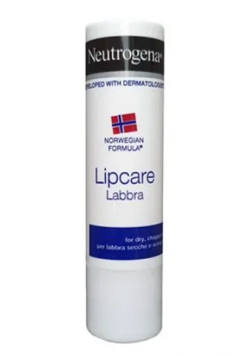
*935054914* | MERIDOL COLLUTT 400ML | 6.55 € | 3.86 € | 41.07%
*931925059* | MERIDOL MEDIO SPAZZOLINO 1PZ | 4.09 € | 2.28 € | 44.25%
*907286936* | MERIDOL SPAZZOLINO SET MORB | 4.09 € | 2.29 € | 44.01%
*935779900* | MICROLET LANCETS 25 LANCETTE | 4.40 € | 0.71 € | 83.86%
*035618053* | MOMENTACT*20CPR RIV 400MG | 12.64 € | 7.30 € | 42.25%
*903367148* | NARHINEL SOL FISIOL 20F 5ML | 4.88 € | 1.63 € | 66.60%
CODICE | PRODOTTO | PP Deivato | Prezzo Cessione | Sconto | Quantità
*900357930* | NEUTROGENA LABBRA STICK 4,8G | 5.06 € | 0.60 € | 88.14%
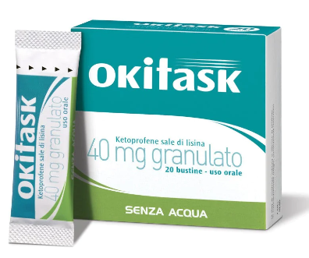
*025634015* | NUROFEN*12 CPR RIV 200MG | 5.64 € | 2.26 € | 59.93%
*025634128* | NUROFEN*12CPR RIV 400MG PVC/AL | 9.36 € | 3.77 € | 59.72%
*025634041* | NUROFEN*24CPR RIV 200MG | 10.36 € | 4.17 € | 59.75%
*905950996* | OB MINI PRO CONFORT 16PZ | 6.26 € | 1.96 € | 68.69%
*041797022* | OKI GOLA*OS SPRAY 15ML 0,16% | 9.91 € | 4.90 € | 50.55%
*042028011* | OKITASK*OS GRAT 10BUST 40MG | 6.36 € | 3.30 € | 48.11%
*042028023* | OKITASK*OS GRAT 20BUST 40MG | 10.00 € | 5.10 € | 49.00%
*986147041* | ONE STEP STREP A SWAB TEST | 12.30 € | 3.80 € | 69.11%
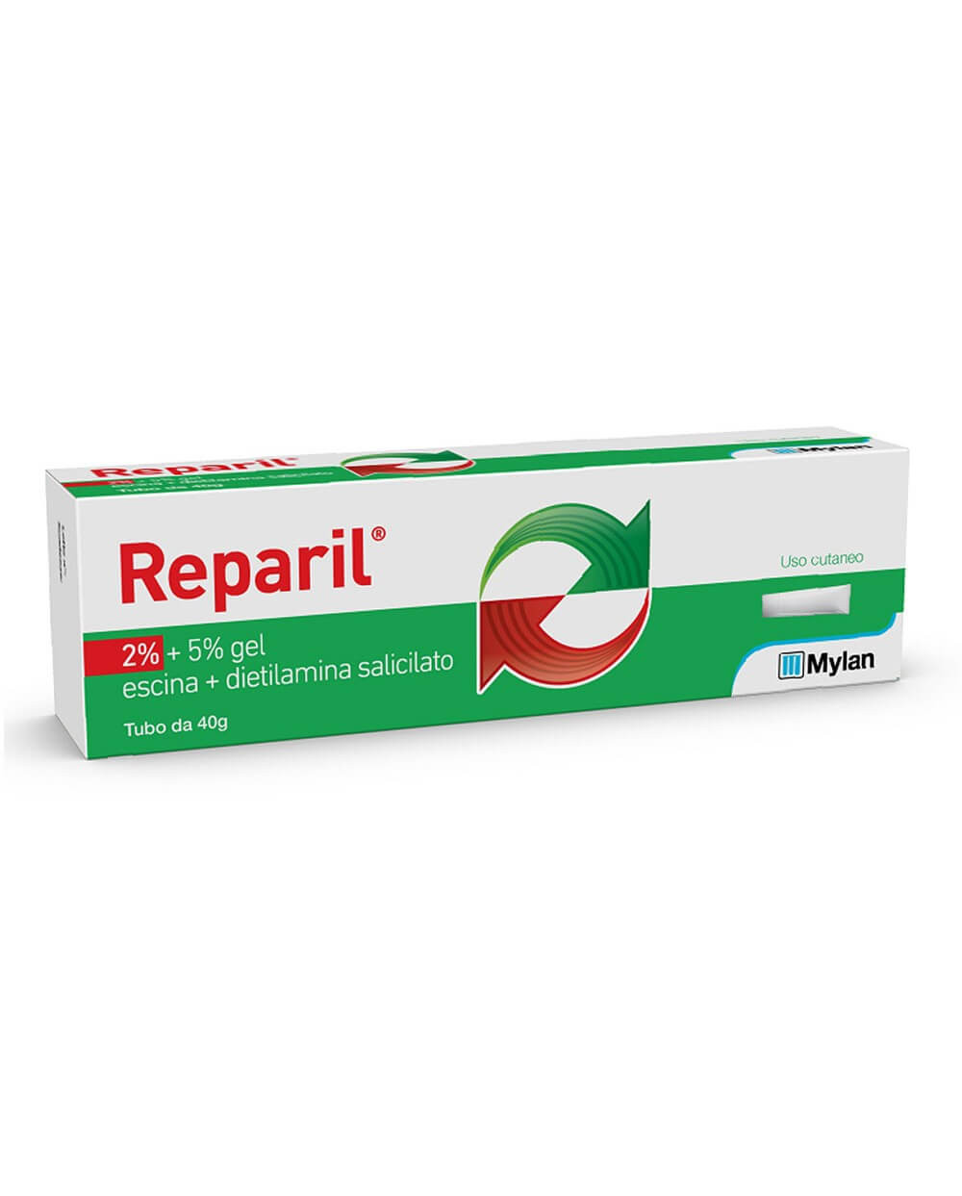
*930327008* | ONLIGOL 20BUSTX10G | 13.55 € | 6.52 € | 51.88%
*801458985* | OSCILLOCOCCINUM 200K 30DO GL | 34.64 € | 17.50 € | 49.48%
*023603018* | PEVARYL*CREMA 30G 1% | 12.57 € | 7.55 € | 39.94%
*924526888* | PHYSIOMER BABY IPER SPR 115ML | 12.21 € | 6.06 € | 50.37%
*901488155* | PRONTEX QUICK COLD GH ISTAN2BU | 5.57 € | 1.99 € | 64.27%
*002516060* | REACTIFARGAN*CREMA 20G 2% | 11.82 € | 4.84 € | 59.05%
*927101838* | REGENERATE DENTIF AVANZATO75ML | 14.93 € | 5.85 € | 60.82%
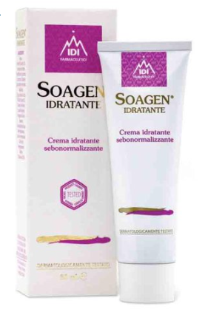
CODICE | PRODOTTO | PP Deivato | Prezzo Cessione | Sconto | Quantità
*036397026* | REPARIL GEL C.M.*40G 2%+5% | 9.55 € | 4.31 € | 54.87%
*036397014* | REPARIL GEL CM*40G 1%+5% | 8.73 € | 3.80 € | 56.47%
*021993050* | RINOFLUIMUCIL*SPRAY NAS 10ML | 8.00 € | 3.55 € | 55.63%
*985620020* | SARS-COV-2&INFLUENZA A+B SELF | 4.67 € | 1.61 € | 65.52%
*906677885* | SIR PIC 2.5ML AGO14 UF 10PZ | 4.30 € | 1.39 € | 67.67%
*909015859* | SOAGEN IDRATANTE 50ML | 15.57 € | 10.11 € | 35.07%
*947159479* | SODIO BICARBONATO ALIM 30CPR | 5.00 € | 2.29 € | 54.20%
*032139014* | STILLA DELICATO*COLL 10ML0,02% | 7.41 € | 2.28 € | 69.23%
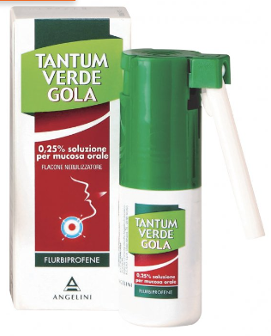
*802519266* | STODAL SCIROPPO 200ML | 13.27 € | 6.82 € | 48.61%
*935662585* | SUPRADYN RIC EFFER 15CPR | 13.27 € | 7.65 € | 42.35%
*034358010* | TACHIFLUDEC*10BUST 6G LIM | 8.55 € | 4.83 € | 43.51%
*034358034* | TACHIFLUDEC*10BUST ARANCIA | 8.55 € | 4.72 € | 44.80%
*034015026* | TANTUM VERDE GOLA*NEB 15ML0,25 | 10.23 € | 4.17 € | 59.24%
*022088088* | TANTUM VERDE*NEBUL FL 15ML0,3% | 10.23 € | 4.14 € | 59.53%
*026525042* | VEROLAX*BB RETT 6CLISMI 2,25G | 4.68 € | 1.44 € | 69.23%
*023198029* | VICKS SINEX ALOE*NEB 15ML0.05% | 11.06 € | 4.85 € | 56.15%
CODICE | PRODOTTO | PP Deivato | Prezzo Cessione | Sconto | Quantità
*986580468* | VITAMINA C 1000 40CPR | 13.36 € | 5.39 € | 59.66%
*983776713* | WIZ SARS-COV-2 AG RAPID AUTOT | 9.43 € | 0.71 € | 92.47%
*976335291* | YOVIS FLACONCINI 10FL OS | 16.27 € | 6.91 € | 57.53%
*972264410* | YOVIS STICK 10BUST | 15.73 € | 6.66 € | 57.66%
*035304043* | ZERINOL C.M.*20CPR RIV 300+2MG | 10.27 € | 4.34 € | 57.74%
*035191028* | ZERINOLFLU*12CPR EFF | 8.82 € | 3.82 € | 56.69%

WhatsApp: 344 134 1987
www.medifarmitalia.com
Tel: 06 90 27 27 90
e-mail: com@medifarmitalia.com

